Grupo-Integrantes
Grupo 2 - APP Lojong

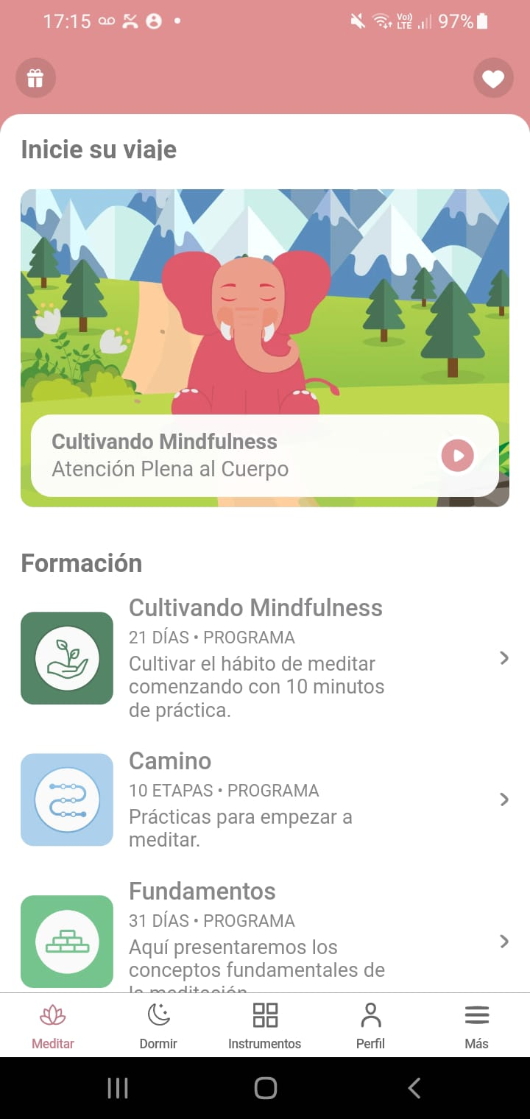

 | Integrantes:
 | Mario G Yustos
 | Rocio Sanchez
 | Sergio Darío Vega
 | Juan Gabriel Soto Valenzuela
 | Sasha Boyer
 | Milton Ruiz Diaz
 | Aldo Ruiz
 | Leandro Carvajal
 | Julieta Cuevas
 | Mercedes Mamani
 | Juan José Talenti

